Баг-репорт
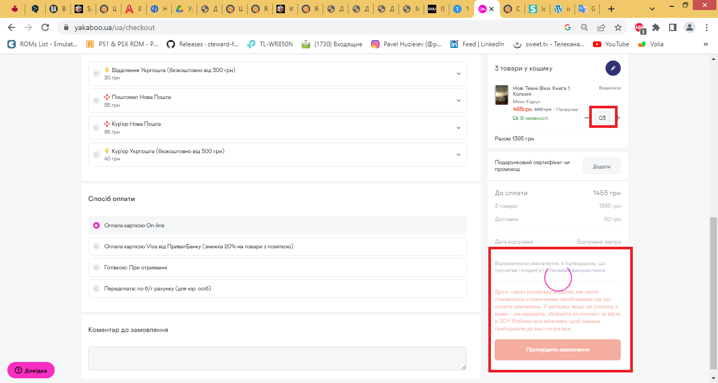
BUG REPORT: ID 23467
Summary | Loading of Basket page takes more than 30 seconds in case of [number of items] value is starting from "0"
Preconditions: The book was added to the basket. The ordering panel is open.
Steps to Reproduce (STR)
1. Click [Edit] button on the basket in the ordering panel.
2. Аdd a "0" in front of the indicated number of items.
3. Click on "Confirm order" button on the Ordering page to apply the changes.
Expected Result
Loading of Basket page should take less then 30 seconds in case of [number of items] value is starting from "0".
Actual Result
Loading of Basket page takes more than 5 minutes in case of [number of items] value is starting from "0".

Молодець, це реальна бага валідації, їм треба прибрати можливість починати число з нуля, хоча я у себе в Еджі не відтворила, тож це мабуть на конкретному браузері

Teacher’s comment: Баг ріпорт оформлений добре, варто вказати браузер в якому відтворилась помилка

